Thuật toán sắp xếp
1 | Thuật toán sắp xếp nổi bọt :
 | Ý tường :
 |  | > Xuất phát từ cuối dãy, đỗi chổ các cặp phần tử cận kề để đưa các
 |  | phần tử nhỏ hơn trong các cặp phần tử đó về vị trí đầu dãu hiện hành
 |  | sau đó sẽ không xét đến nó ở bước tiếp theo.
 |  | >Ở lần xử lý thứ I có vị trí đầu dãy là I
 |  | > Lặp lại xử lý trên cho đến khi không còn cặp phần tử nào để xét
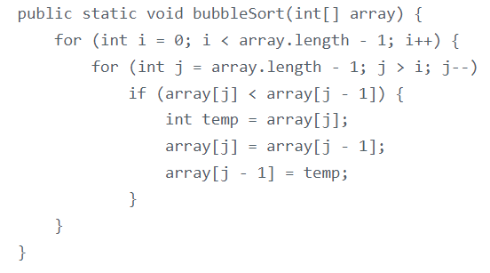

2 | Thuật toán sắp xếp chọn :
 | Ý tưởng triển khai :
 |  | > Chọn phâng tử nhỏ nhất trong n phần tử của dãy ban đầu, bắt đầu
 |  | từ vị trí đúng là đầu dãy hện hành…
 |  | > Xem dãy hiện hành chỉ còn n -1 phần tử của dãy ban đầu , bắt đầu
 |  | từ vị trí thứ 2; lặp lái quá trình trên cho dãy hiện hành…đến khi dãy
 |  | hiện hành chỉ còn 1 phân tử.
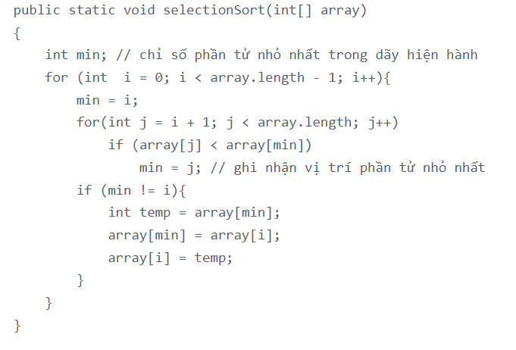

 | 3 | Thuật toán chèn :
 |  | Ý tưởng thực hiện :
 |  |  | > Tìm cách chèn phần tử a[i] vào ví trị của đoạn đã đc sắp xếp
 |  |  | để có dãy mới a[0],a[1],…,a[i-1] trở nên có thứ tự
 |  |  | > Vị trí này chính là pos thỏa : a[pos-1]<=a[i]<a[pos] (1 <= pos <= I )
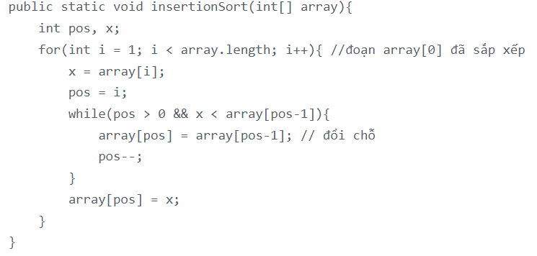

 | 4 | Phương thức sort của Collections sử dụng thuật toán sắp xếp nổi bọt .

